카카오선물하기_카드형
플랫폼 | 순위 | 1위 | 2위 | 3위 | 4위 | 5위 | 6위 | 7위 | 8위 | 9위 | 10위
건강식품·영양제 | 썸네일 |  |  |  |  |  |  |  |  | 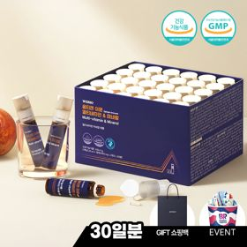 | 
 | 카테고리 | 멀티비타민/종합비타민 | 멀티비타민/종합비타민 | 멀티비타민/종합비타민 | 멀티비타민/종합비타민 | 멀티비타민/종합비타민 | 멀티비타민/종합비타민 | 홍삼/인삼 | 멀티비타민/종합비타민 | 멀티비타민/종합비타민 | 기타/특수목적
 | 브랜드 | 오쏘몰 | 옵티젠 | 오쏘몰 | 오쏘몰 | 닥터블릿 | 뉴트리포유 | 정관장 | 센트룸 | 옵티젠 | 오쏘몰
 | 상품명 | 독일 명품 비타민 오쏘몰 이뮨 멀티비타민&미네랄 8입(7+1) - 추석 기프트 에디션 (공식수입) | "한국인 맞춤 명품 비타민" 옵티젠 이뮨 멀티비타민&미네랄 10입+1입 / 1박스 (+1입 추가 GIFT/선물패키지) | '3입 증정' "독일 명품 비타민" 오쏘몰 이뮨 멀티비타민&미네랄 30+3입 - 추석 기프트 에디션 | 독일 명품 비타민 오쏘몰 이뮨 멀티비타민&미네랄 10입 - 추석 기프트 에디션 (공식수입) | "올인원 명품비타민" 이뮨비타민 올인원 멀티비타민&미네랄 프로 30병 | 명품 비타민 뉴트리포유 듀얼+ 이뮨 종합 멀티비타민&미네랄 7입+2입 증정 - 선물하기 단독 에디션 | 신상비타민선물 [정관장] 활기마이트(액상30ml+분말500mg) 7입 + [증정] 1입 | [센트룸] 맛있는 멀티비타민 미네랄 멀티구미 (80구미) | "한국인 맞춤 명품 비타민" 옵티젠 이뮨 멀티비타민&미네랄 30입 / 1박스 (+GIFT 쇼핑백) | '1입 추가 증정' "성별 맞춤 설계" 오쏘몰 바이탈 m/f 14+1입 - 시그니처 기프트 에디션 (공식수입)
 | 평점 | 4 | 4 | 4 | 4 | 4 | 4 | 4 | 4 | 4 | 4
 | 리뷰수 | 16124 | 15454 | 3362 | 792 | 769 | 8716 | 1675 | 6486 | 211 | 771
 | 긍정리뷰 | 선물용 만족도 높음 — 받는 사람의 기분을 좋게 하고 선물용으로 매우 만족스러움 피로 회복 및 컨디션 개선 — 섭취 후 피로가 풀리고 컨디션과 면역력 회복에 도움을 줌 | 액상형으로 간편한 섭취 — 액상 제형이라 챙겨 먹기 쉽고 간편함 활력 충전 및 피로 회복 — 피곤할 때 섭취 시 활력이 도는 듯한 느낌을 줌 정성스러운 선물 구성 — 추석 카드와 추가 증정품이 포함되어 선물용으로 매우 만족스러움 | 탁월한 피로 감소 효과 — 섭취 후 피곤함이 줄어들고 에너지를 얻는 데 도움을 줌 고급스러운 선물 패키지 — 명절 케이스 디자인이 고급스러워 선물용으로 적합함 | 개별 포장의 편리함 — 한 포씩 포장되어 있어 책상이나 가방에 넣고 챙기기 용이함 빠른 피로 회복 — 피로가 쌓였을 때 마시면 힘이 나고 피로가 풀림 | 빠른 배송과 알찬 포장 — 배송이 빠르고 추가 종이봉투가 동봉되어 선물용으로 적합함 컨디션 유지 및 활력 증진 — 여행이나 피로 시 섭취하면 활력이 생기고 하루 컨디션 유지에 좋음 | 빠른 에너징 및 체력 증진 — 섭취 후 피로감이 가시고 쌩쌩해질 정도로 체력 회복에 좋음 꼼꼼한 포장과 휴대의 용이성 — 포장이 예쁘고 꼼꼼하며 휴대하며 챙겨 먹기 편함 | 간편한 개별 포장 — 낱개로 개별 포장되어 있어 간편하게 챙겨 먹기 편리함 브랜드 신뢰도 및 효과 — 정관장 브랜드 제품이라 신뢰가 가며 피로 회복 효과가 있음 고급스러운 선물용 패키지 — 포장이 예쁘고 고급스러워 선물용으로 만족도가 높음 | 뛰어난 맛과 간편한 식감 — 맛있는 젤리 형태라 거부감 없이 간식처럼 맛있게 섭취함 물 없이 간편한 섭취 — 구미 제형이라 물 없이도 출근길이나 어디서나 먹기 편함 | 피로 완화 및 컨디션 관리 — 하루 하나씩 챙겨 먹으면 피로감이 줄어들고 건강 관리에 도움을 줌 정성스러운 선물 구성 — 포장이 고급스럽고 빠른 배송과 구성으로 선물용에 만족함 | 성별 맞춤 선택 가능 — 남성용과 여성용을 선택할 수 있어 기호에 맞춘 선물이 가능함 지속적인 피로 완화 — 꾸준히 먹으면 피로감이 줄어들고 컨디션이 오래 유지됨
 | 부정리뷰 | 부담스러운 가격 — 멀티비타민 가격이 다소 비싸게 느껴짐 |  | 선물용 쇼핑백 불량 — 함께 전달된 쇼핑백이 훼손되어 그대로 사용하기 어려움 | 배송 요청사항 미반영 — 관리실 위탁 사전 요청에도 불구하고 문 앞에 두고 배송됨 |  |  |  |  | 배송 상태 및 위생 불량 — 상자 및 쇼핑백에 먼지가 가득하거나 개봉 스티커에 손자국이 묻어 있음 | 다소 큰 알약 크기 — 기존 제품 대비 정제 크기가 커서 삼키기 다소 힘듦
 | 판매가 | 34,000원 | 26,900원 | 99,000원 | 43,000원 | 52,900원 | 19,900원 | 33,000원 | 24,000원 | 59,900원 | 59,800원
 | 링크 | 바로가기 | 바로가기 | 바로가기 | 바로가기 | 바로가기 | 바로가기 | 바로가기 | 바로가기 | 바로가기 | 바로가기

플랫폼 | 순위 | 1위 | 2위 | 3위 | 4위 | 5위 | 6위 | 7위 | 8위 | 9위 | 10위
다이어트·이너뷰티 | 썸네일 |  |  |  |  |  |  |  |  |  | 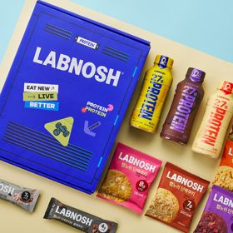
 | 카테고리 | 피부/미용 | 다이어트/체중관리 | 다이어트/체중관리 | 기타/특수목적 | 다이어트/체중관리 | 기타/특수목적 | 피부/미용 | 다이어트/체중관리 | 다이어트/체중관리 | 기타/특수목적
 | 브랜드 | 아일로 | 한끼통살 | 그레인온 | 그레인온 | 셀렉스 | 그레인온 | 아일로 | 익스트림 | 한끼통살 | 랩노쉬
 | 상품명 | '3입 증정' "선물하기 1등 콜라겐" 아일로 타입1 콜라겐 비오틴 앰플 28일분 오간자 에디션+ 앰플 3입 추가 증정 | [한끼통살] 단백질 든든형 닭가슴살 21일식단관리+ (증정)현미크리스피 닭가슴살 오리지널 1개 | [그레인온] 골드 카무트 브랜드밀 효소 3개월(+선물포장) +파인키위효소+고단백질바 증정 | [그레인온] 골드 카무트 브랜드밀효소G 3개월분+10포증정(총100포) + 파로저당씬칩 증정 | 셀렉스 프로핏 맛있는 완전단백질 250ml 18팩 딸기초코/모카초콜릿/밀크바닐라/바나나 택1 | [리센느에디션] 베리말차 캡슐레이션 효소 1.8g 30포, 2개 | '1입 증정' 아일로 타입1 콜라겐 비오틴 앰플 14일분 오간자 에디션 + 앰플 1입 추가 증정 | 아르기닌 증정 남친 활력선물 대한민국 NO.1 김종국 트리플아르기닌 6200 (30포) + 아르기닌 추가 증정 | [한끼통살] 닭가슴살 한달 식단 패키지 30팩+(증정)보냉백 | BEST 프로틴모음 [랩노쉬] 프로틴 락커 12종 선물세트 (프로틴 드링크 퍼펙트, 단백쿠키, 단백 쿠키바)
 | 평점 | 4 | 4 | 4 | 4 | 4 | 4 | 4 | 4 | 4 | 4
 | 리뷰수 | 744 | 54 | 1679 | 893 | 214 | 99 | 758 | 248 | 151 | 15
 | 긍정리뷰 | 고급스러운 패키지 디자인 — 틴케이스와 보자기, 박스 포장이 정성스럽고 예쁨 비리지 않고 맛있는 제형 — 콜라겐 특유의 비린 맛이 없고 낱개 앰플 형태로 먹기 편함 | 우수한 가성비 — 저렴한 가격에 풍부한 수량을 구매할 수 있음 부드러운 식감과 다양한 맛 — 닭가슴살이 부드럽고 맛이 다양하여 질리지 않고 식단 관리가 가능함 | 속 편한 소화 개선 — 식후 섭취 시 소화가 잘 되고 속이 편안해짐 부담 없는 맛과 식감 — 고구마 맛 등으로 거부감 없이 맛있고 편하게 먹을 수 있음 | 속이 편안해지는 효소 효과 — 매일 한 포씩 먹으면 속이 편해지고 추천하기 좋음 저렴한 가격과 알찬 구성 — 할인가로 부담 없이 구매 가능하며 사은품과 유통기한도 넉넉함 | 단백질 특유의 비린 맛 없음 — 비리거나 텁텁하지 않고 진한 초코우유처럼 맛있게 마실 수 있음 든든한 포만감 제공 — 마신 뒤 포만감이 느껴져 운동 후나 허기질 때 간식용으로 좋음 부드럽고 편안한 속 — 목넘김이 부드럽고 마신 후 속이 더부룩하지 않음 | 속 편한 소화 및 더부룩함 완화 — 섭취 후 더부룩한 속이 편안해지는 느낌을 받음 고소하고 맛있는 맛 — 베리말차 맛이 고소하고 맛있어 간편하게 먹기 좋음 | 고급스럽고 예쁜 포장 — 앰플 용기와 박스 포장이 예쁘고 고급스러움 부담 없는 맛있는 제형 — 비타민 음료처럼 맛이 좋아 거부감 없이 마실 수 있음 | 초고함량 체력 및 활력 증진 — 6200mg 고함량 아르기닌으로 피로 회복과 운동 시 지구력을 높여줌 휴대 및 섭취의 편의성 — 하루 1포 개별 포장 형태로 들고 다니며 먹기 편함 고급스러운 선물 구성 — 쇼핑백과 추가 포가 동봉되어 선물용 패키지로 만족스러움 | 높은 포만감과 뛰어난 맛 — 하나만 먹어도 속이 든든하며 다양한 맛이 훌륭함 다양하고 알찬 식단 구성 — 종류가 다양하여 한 달 동안 질리지 않고 식단 관리 가능함 | 다양한 베스트 제품 구성 — 음료, 쿠키 등 대표 제품을 1개씩 다채롭게 체험할 수 있음 고급스럽고 예쁜 패키지 — 포장 상태가 좋고 상자가 커서 선물 시 만족도가 높음 간편한 휴대성과 뛰어난 맛 — 들고 다니기 편하며 음료와 쿠키 모두 맛이 우수함
 | 부정리뷰 | 부담스러운 가격대 — 제품 가격이 다소 비싸고 지속해서 가격이 상승함 | 배송 중 해동 발생 — 냉동 상품이 유지되지 않고 전부 녹아서 배송됨 | 증정품 크기 아쉬움 — 증정된 단백질칩 사은품의 크기가 다소 작음 |  |  | 배송 지연 아쉬움 — 배송이 다소 늦게 도착함 |  |  | 오배송 및 문의 응대 미흡 — 제품 구성이 누락 및 중복 배송되었으나 문의 답변이 부족함 포장 터짐 및 소스 누출 — 팩 진공 포장이 헐렁하거나 터져서 소스가 묻어남
 | 판매가 | 65,900원 | 64,200원 | 46,900원 | 24,900원 | 28,900원 | 24,900원 | 32,900원 | 43,900원 | 86,800원 | 25,900원
 | 링크 | 바로가기 | 바로가기 | 바로가기 | 바로가기 | 바로가기 | 바로가기 | 바로가기 | 바로가기 | 바로가기 | 바로가기

다이소몰_카드형
플랫폼 | 순위 | 1위 | 2위 | 3위 | 4위 | 5위 | 6위 | 7위 | 8위 | 9위 | 10위
다이소몰 | 썸네일 |  | 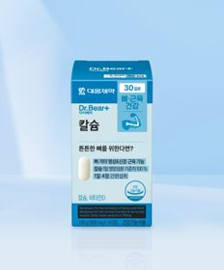 | 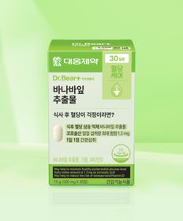 |  | 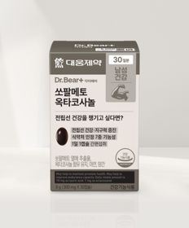 |  |  |  | 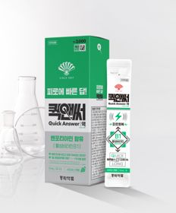 | 
 | 카테고리 | 루테인/눈건강 | 기타/특수목적 | 다이어트/체중관리 | 기타/특수목적 | 기타/특수목적 | 기타/특수목적 | 피부/미용 | 기타/특수목적 | 기타/특수목적 | 비타민C/항산화
 | 브랜드 | 대웅제약 | 대웅제약 | 대웅제약 | 종근당건강 | 대웅제약 | 이너뷰 바이 리튠 | 이너뷰 바이 리튠 | 동국제약 | 동화약품 | 대웅제약
 | 상품명 | 대웅제약 식물성 뉴티지 오메가3 30캡슐 30일분 | 대웅제약 칼슘 120정 30일분 | 대웅제약 바나바잎 추출물 30정 30일분 | [김우빈 PICK] 종근당건강 아임비타 비타민B 2000 30정 30일분 | 대웅제약 쏘팔메토 옥타코사놀 30캡슐 30일분 | LG생활건강 이너뷰 칼륨밸런스 전해질워터 10포 | LG생활건강 이너뷰 진한 레드 석류 콜라겐 7포 | 동국 맛있는 샐러드 미니볼 15포 15일분 | [의약외품] 동화 퀵앤써액 샤인머스캣 12ml 5포 | 대웅제약 비타민C 30정 30일분
 | 평점 | 4.8 | 4.8 | 4.8 | 4.8 | 4.8 | 4.8 | 4.7 | 4.7 | 4.8 | 4.8
 | 리뷰수 | 1591 | 639 | 4770 | 509 | 2335 | 1306 | 359 | 2202 | 598 | 2691
 | 긍정리뷰 | 압도적인 가성비 — 저렴한 가격으로 서브용 영양제로 부담 없이 지속 구매 가능함 | 부담 없는 저렴한 가격 — 가격 대비 구성이 알차 뼈 건강 관리용으로 구매하기 좋음 | 착한 가격과 혈당 관리 — 저렴한 가격으로 식전 챙겨 먹으며 혈당 관리에 활용함 | PTP 개별 포장의 위생성 — 개별 포장으로 위생적이며 보관이 편함 언제든 부담 없는 가격 — 30일분을 5,000원에 항시 저렴하게 구매 가능함 | 저렴한 사전 관리용 제품 — 가격이 매우 저렴해 부담 없이 꾸준히 먹기 좋음 | 자극적 음식 후 붓기 완화 — 짠 음식 섭취 후 마시면 붓기가 풀리는 효과를 느낌 청량하고 맛있는 음료 맛 — 이온음료 맛이 나서 얼음물에 타 마시면 상큼하고 맛있음 | 진하고 맛있는 석류 맛 — 석류 맛이 진해 맛있게 먹을 수 있음 저렴하고 간편한 섭취 — 가격이 저렴하고 한 포씩 챙겨 먹기 편함 | 간편한 간식 대체 — 달달한 맛으로 샐러드 대신 간편하게 챙겨 먹기 좋음 | 간편한 휴대성과 맛 — 어디서나 들고 다니기 좋고 맛있게 마실 수 있음 피로 완화에 도움 — 체력이 떨어졌을 때 먹으면 피로감이 감소함 | 긴 소비기한과 저렴함 — 소비기한이 넉넉하고 저렴하여 일상에서 사먹기 편함
 | 부정리뷰 |  |  |  |  |  |  |  | 지나치게 딱딱한 식감 — 볼 제형이 너무 단단하여 씹을 때 치아에 부담이 됨
 | 판매가 | 5,000원 | 5,000원 | 3,000원 | 5,000원 | 5,000원 | 5,000원 | 5,000원 | 3,000원 | 3,000원 | 5,000원
 | 링크 | 바로가기 | 바로가기 | 바로가기 | 바로가기 | 바로가기 | 바로가기 | 바로가기 | 바로가기 | 바로가기 | 바로가기

올리브영_카드형
플랫폼 | 순위 | 1위 | 2위 | 3위 | 4위 | 5위 | 6위 | 7위 | 8위 | 9위 | 10위
올리브영 | 썸네일 |  |  | 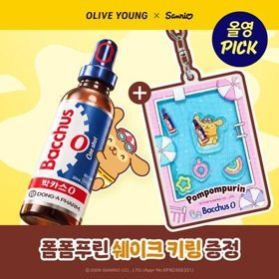 |  |  |  | 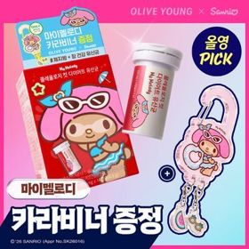 |  | 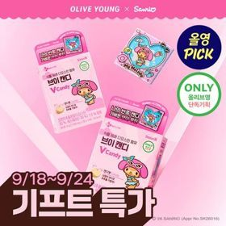 | 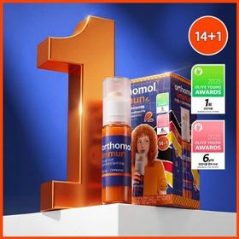
 | 카테고리 | 기타/특수목적 | 다이어트/체중관리 | 기타/특수목적 | 기타/특수목적 | 기타/특수목적 | 프로바이오틱스/유산균 | 다이어트/체중관리 | 다이어트/체중관리 | 기타/특수목적 | 멀티비타민/종합비타민
 | 브랜드 | 딥트3일 | 바이오코어유산균 | 박카스 | 판도라 | 빌드 | 덴프스 | 푸드올로지 | 프로뉴트리션 | CJ이너비 | 오쏘몰
 | 상품명 | [딥트3일/남규리PICK]남규리의 바른 효소 리셋 8포 | [9월 올영픽/산리오콜라보] CJ 바이오코어 유산균 3종 (피부/다이어트/500억) (+산리오 러기지택) | [9월 올영픽] 박카스O액 5병 기획 (+1병) (+폼폼푸린 쉐이크 키링) (6일분) | 판도라 브이트리티 7/14+1포 (7/15일분) | [저분자] 빌드 프리미엄 테프 발효 효소 30포 (1개월분) | 덴프스 덴마크 유산균이야기 우먼 2개월분(질유산균) + 철분 헤모케어 3포 증정 | [9월 올영픽] 콜레올로지 컷 다이어트 유산균 14캡슐 (+마이멜로디 카라비너) (10일분) / 20캡슐 | [한선화 PICK] 프로뉴트리션 듀얼플랜 다이어트 유산균 14포 | [9월 올영픽/산리오콜라보] CJ 이너비 브이 캔디 14포 (+마이멜로디 마그넷액자) | 오쏘몰 이뮨 멀티비타민&미네랄 14+1입
 | 평점 |  | 4.8 |  |  | 5 | 4.9
 | 리뷰수 |  | 12670 |  |  | 20331 | 8230
 | 긍정리뷰 |  | 속 편한 장 건강 관리 — 배 아픔 없이 원활한 배변 활동을 도와줌 귀여운 산리오 콜라보 증정품 — 러기지택 등 캐릭터 구성품이 포함되어 만족도가 높음 |  |  | 고소한 인절미 맛과 고운 입자 — 특유의 쿰쿰함이 없고 입자가 고와서 고소하게 먹기 편함 식후 체중 및 탄수화물 관리 — 탄수화물 식사 후 먹기 좋으며 체중 관리에 도움이 됨 | 알찬 구성과 굿즈 증정 — 2개월 기획 구성에 키링이나 포토카드 등이 포함되어 만족함 하루 한 알의 간편함 — 아침 공복에 1캡슐씩 물과 함께 간단히 먹기 좋음
 | 부정리뷰 |  | 다소 큰 알약 크기 — 기존 유산균에 비해 알약 크기가 살짝 크게 느껴짐
 | 판매가 | 16,000원 | 12,900원 | 10,900원 | 24,700원 | 18,900원 | 31,900원 | 18,700원 | 39,800원 | 11,400원 | 75,000원
 | 링크 | 바로가기 | 바로가기 | 바로가기 | 바로가기 | 바로가기 | 바로가기 | 바로가기 | 바로가기 | 바로가기 | 바로가기

